Sheet16
部门名称 | 求和项:招考 名额 | 求和项:职位数
海南省海口监狱 | 3 | 3
海南省乐东监狱 | 6 | 4
海南省美兰监狱 | 6 | 6
海南省仁兴强制隔离戒毒所 | 10 | 8
海南省三江监狱 | 9 | 3
海南省三亚监狱 | 4 | 4
海南省三亚强制隔离戒毒所 | 5 | 3
海南省新成监狱 | 1 | 1
海南省新康监狱 | 1 | 1
总计 | 45 | 33

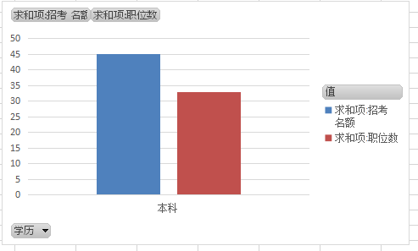
学历 | 求和项:招考 名额 | 求和项:职位数
本科 | 45 | 33
总计 | 45 | 33

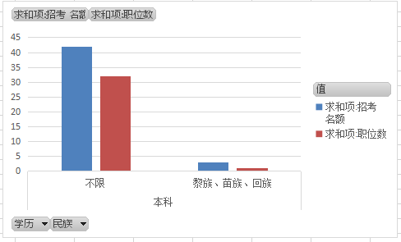
民族 | 求和项:招考 名额 | 求和项:职位数
不限 | 42 | 32
黎族、苗族、回族 | 3 | 1
总计 | 45 | 33

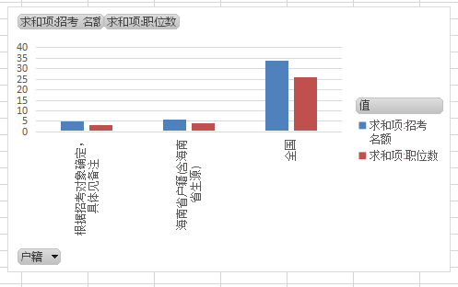
户籍 | 求和项:招考 名额 | 求和项:职位数
全国 | 34 | 26
根据招考对象确定，具体见备注 | 5 | 3
海南省户籍(含海南省生源) | 6 | 4
总计 | 45 | 33

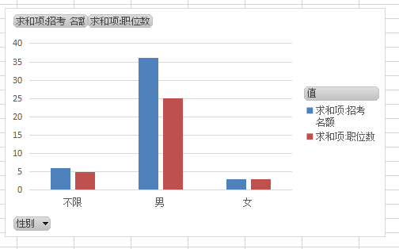
性别 | 求和项:招考 名额 | 求和项:职位数
男 | 36 | 25
女 | 3 | 3
不限 | 6 | 5
总计 | 45 | 33

 | 求和项:招考 名额 | 求和项:职位数
18周岁以上、30周岁以下 | 42 | 30
18周岁以上、35周岁以下 | 3 | 3
年龄 | 求和项:招考 名额 | 求和项:职位数
18周岁以上、30周岁以下 | 42 | 30
18周岁以上、35周岁以下 | 3 | 3
总计 | 45 | 33

